Sheet1
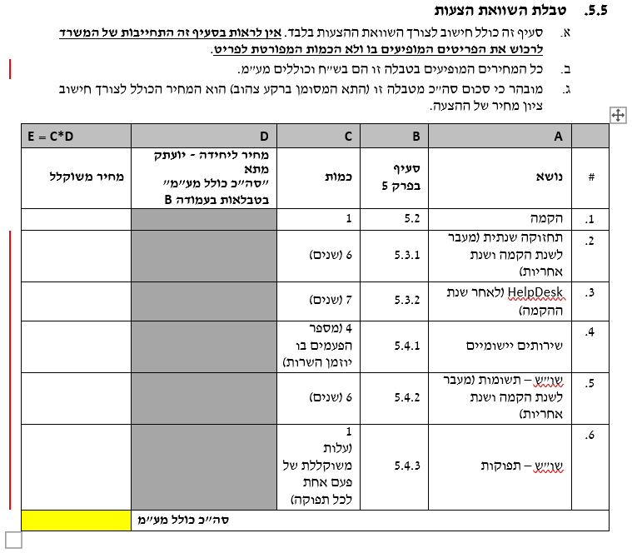
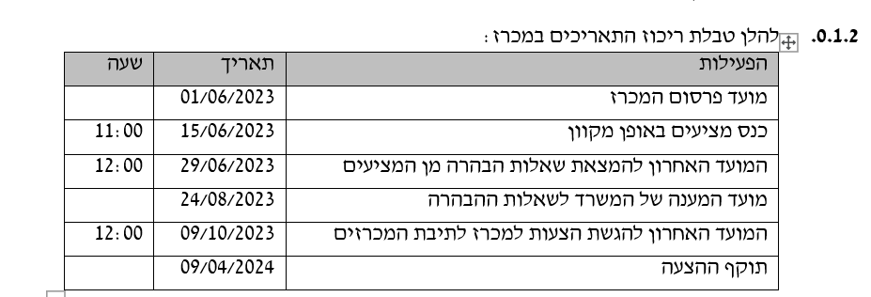
מדינת ישראל משרד החינוך - מינהל טכנולוגיות דיגיטליות ומידע

שאלת הבהרה מכרז 100/06.2023 לרכישה, התאמה, התקנה, הטמעה והפעלה של מערכת לניהול מבחני הערכה מתוקשבים 24/08/2023

מס"ד | הסעיף במכרז או בנספחים | פרוט השאלה | מענה / התיחסות המשרד
1 | 5.5 | בעמודה D ובתא סה"כ בטבלה מצויין שהסכומים צריכים להיות כוללים מע"מ אך בסעיף ב' מצויין כי "כל המחירים המופיעים בטבלה זו הם בש"ח ואינם כוללים מע"מ" ככל הנראה נפלה טעות סופר נודה לתיקון הטעות וקבלת הבהרה / תיקון בהתאם . | תוקן - ראה סעיף 5.5 עדכני בסוף הגליון ראה כתב מכרז מעודכן
2 | 5.5 | בסעיפים 5 ו6 בטבלה נפלה טעות סופר בעמודה B "סעיף בפרק 5" , מספר הסעיף אינו תואם לכתוב ככל הנראה נפלה טעות סופר נודה לתיקון הטעות . | תוקן - ראה סעיף 5.5 עדכני בסוף הגליון ראה כתב מכרז מעודכן
3 | כללי | על מנת לאפשר למציעים להערך למתן מענה מקצועי ואיכותי כנדרש בהתאם לדרישות המכרז וכן לאור זאת שמועד ההגשה הנוכחי הוא בתקופת חגים וחופשות נבקש לדחות את מועד המכרז בשבוע ימים לאחר חג הסוכות. | מועד המענה נדחה ל-09/10/2023 תוקף ערבות ההצעה עד ה-09/04/2024 ראה כתב מכרז מעודכן וטבלת התאריכים בהמשך הגליון
4 | 0.10 | כיצד אנו נדרשים להגיש את הפרקים 0 ו1 של המכרז? האם אנו נדרשים לרשום ליד כל תת סעיף ״קראנו, הבנו, מקובל עלינו״ או שמספיק לחתום מתחת לכל עמוד של עמודי המכרז כחלק מחתימה על כל המכרז (נספח 0.7.11)? כלומר, האם אופן המענה המופיע ב0.6.1 רלוונטי רק לפרקים 2-4, או גם לפרקים 0-1? | נדרשים להשיב ליד כל סעיף בכל הפרקים בהתאם לסיווגו כפי שמופיע בסעיף 0.6.1 ובהתאם להנחיות פרטניות (במידה וקימות) בכל סעיף בגוף המכרז

 |  | .סעיף 5.5 מעודכן

